INFO
Clasificados por España para el Mundial 2019

En el mundial se juegan dos campeonatos: de parejas ( 2019 WORLD championships ) y de equipos o selecciones (World Cup)
Para clasificarse hay que disputar competiciones en los dos años anteriores.
Temporadas 2017 y 2018 desde el 1 de Enero hasta 31 de Diciembre de Ambas.

Los jugadores pueden clasificarse para los Campeonatos del Mundo de varias maneras:
 | • A través del Ranking Mundial de la ITSF y el ranking de confederaciones.
 | • ganando una competición en el Campeonato Mundial anterior
 | • al ganar la Serie Mundial y los eventos de la Serie Internacional
 | • a través de las federaciones nacionales
Nota: Solo los Juniors nacidos en 2000 y después pueden participar en los Campeonatos del Mundo 2019.
Nota: Reglas del ranking https://www.tablesoccer.org/rules/documents/ITSF_Player_Ranking_System.pdf

RANKING de 2 piernas de la ITSF
• Top 4 hombres, Top 2 mujeres, Top 1 Junior y Top 1 Senior 2018 Clasificación mundial combinada
La lista definitiva de estos jugadores se conocerá después del último torneo del Tour 2018, el 31 de diciembre.
Cada jugador puede elegir a su pareja del mismo país.
Estos jugadores (no sus socios) tienen derecho a un paquete de viaje cuando su federación es un Miembro Regular de la ITSF
(vea la página 4 para información sobre paquetes de viaje).
No puede haber jugadores sustitutos para estos jugadores calificados.

• Serie Mundial 2018 "2 Piernas": INTERNACIONAL DE TECNO 2018
Top 3 Men, Top 2 Women, Top 2 Junior y Top 2 Senior.
SOLAMENTE Top 1 Men tiene derecho a un paquete de viaje (vea la página 4) cuando su federación es un Regular ITSF
Miembro

• Top 1 “2 piernas” de cada evento de la Serie Internacional 2018 también están calificados.

Toda la info en : https://www.tablesoccer.org/sites/default/files/files/HowdoplayersqualifyWch2019.pdf

Paquetes de viaje ITSF: ( La Federacion Internacional da ayudas economicas a los que van a jugar el mundial que previamente se lo han ganado)

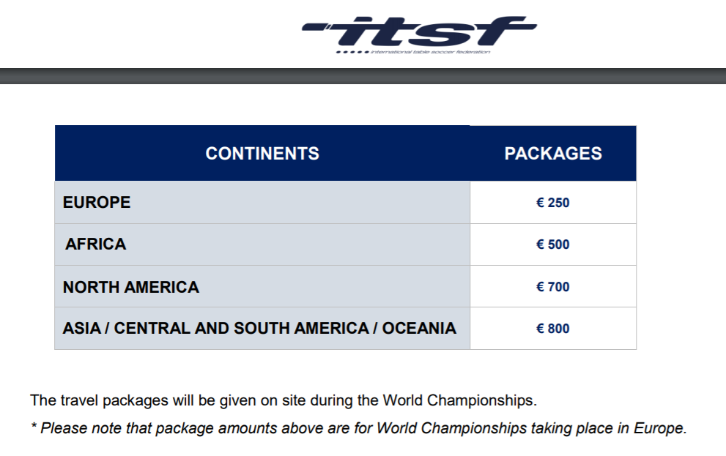

Clasificados para el mundial:

1.- Clasificados por la Federacion Española para torneo de parejas. Ver pestaña PAREJAS.
2.- Clasificados por la Federacion Española para el torneo de selecciones. Ver pestaña SELECCIONES
3.- Clasificados por medio de torneos y ranking internacionales. Ver pestaña ITSF. Que contiene los paquetes que dara ITSF.

